ガス計算・断熱過程（変更不可）
入力欄からの値 |  |  |  | 1.充填可能体積の計算 |  |  |  |  | 3.端数（すべて使い切らないボンベ）の計算
注入終了圧力 | 0.2 | MPa |  | 充填時は断熱膨張が起こると仮定する
 |  |  |  |  |  |  |  |  |  | 必要注入量 [L] | 状態
1本目ボンベ圧 | 14.7 | MPa |  | 状態1.1 | ガス充填前のヘリウムボンベの中 |  |  |  | 1本目 | 1344.410868 | すべて充填 |  | 状態3.1 | ガス充填前のヘリウムボンベの中
2本目ボンベ圧 | 14.7 | MPa |  | 状態1.2 | ガス充填後のヘリウムボンベの中 |  |  |  | 2本目 | 1344.410868 | すべて充填 |  | 状態3.2 | ガス充填後のヘリウムボンベの中
3本目ボンベ圧 | 14.7 | MPa |  | 状態1.3 | 状態1.2の気体を外気温，外気圧下にした状態 |  |  |  | 3本目 | 1344.410868 | すべて充填 |  | 状態3.3 | ガス充填後のヘリウムボンベ内の気体を外気温，外気圧下にした状態
4本目ボンベ圧 | 14.7 | MPa |  | 状態1.4 | ガス充填前のボンベ内ヘリウム量（外気温，外気圧下） |  |  |  | 4本目 | 1344.410868 | すべて充填 |  | 状態3.4 | ガス充填前のボンベ内ヘリウム量（外気温，外気圧下）
 |  |  |  |  |  |  |  |  |  |  |  |  | 状態3.5 | 途中まで使用するガスボンベでの目標注入量（外気温，外気圧下）
1本目ボンベ体積 | 10.0 | L |  |  | 圧力 P | 体積 V | 温度 T
2本目ボンベ体積 | 10.0 | L |  | 状態1.1 | 各ボンベ圧 | 各ボンベ体積 | ボンベ内温度 |  | 注目ボンベ | #N/A |  |  |  | 圧力 P | 体積 V | 温度 T
3本目ボンベ体積 | 10.0 | L |  | 状態1.2 | 注入終了圧力 | 各ボンベ体積 | T1.2 |  | P3.1 | #N/A | MPa |  | 状態3.1 | 各ボンベ圧 | 各ボンベ体積 | ボンベ内温度
4本目ボンベ体積 | 10.0 | L |  | 状態1.3 | 大気圧 | V1.3 | 外気温 |  | P3.3，P3.4，P3.5 | 0.101 | MPa |  | 状態3.2 | P3.2 | 各ボンベ体積 | T3.2
 |  |  |  | 状態1.4 | 大気圧 | ボンベ内総ヘリウム量 | 外気温 |  | V3.1，V3.2 | #N/A | L |  | 状態3.3 | 大気圧 | V3.3 = V3.4 - V3.5 | 外気温
気温 | 273.15 | K |  |  |  |  |  |  | V3.3 | #N/A | L |  | 状態3.4 | 大気圧 | ボンベ内総ヘリウム量 | 外気温
ボンベ内温度 | 273.15 | K | 気温と同じ |  |  |  |  |  | V3.4 | #N/A | L |  | 状態3.5 | 大気圧 | 目標注入量 | 外気温
大気圧 | 0.101 | MPa |  | P1.1^(1-γ) * T1.1^γ = P1.2^(1-γ) * T1.2^γ より |  |  |  |  | V3.5 | #N/A | L
オフセット値 | 0 | MPa | 1本目にのみ適用 | T1.2 = T1.1 * (P1.2 / P1.1)^(γ-1 / γ) |  |  |  |  | T3.1 | 546.3 | K
目標注入体積 | 5966 | L |  |  |  |  |  |  | T3.3，T3.4，T3.5 | 546.3 | K
 |  |  |  | P1.2 * V1.2 / T1.2 = P1.3 * V1.3 / T1.3 より
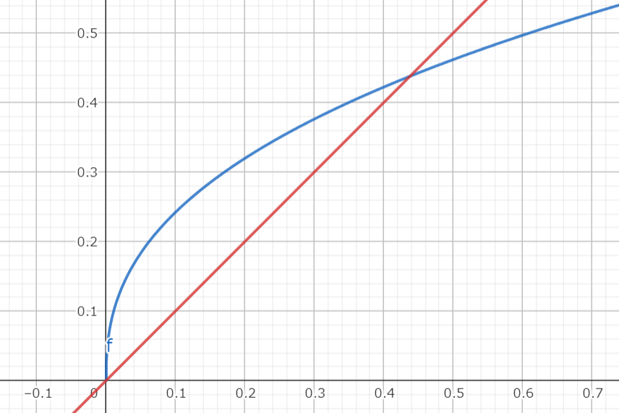
 |  |  |  | V1.3 = V1.2 * (P1.2 / P1.3) * (T1.3 / T1.2)
計算に必要な定数 |  |  |  |  |  |  |  |  | P3.2 * V3.2 / T3.2 = P3.3 * V3.3 / T3.3 , P3.1^(1-γ) * T3.1^γ = P3.2^(1-γ) * T3.2^γ より |  |  |  |  |  |  |  | y = x
ヘリウムの比熱比 γ | 1.67 |  |  | P1.1 * V1.1 / T1.1 = P1.4 * V1.4 / T1.4 , T1.1 = T1.4 より |  |  |  |  | P3.2 = P3.3 * (V3.3 /V3.2) * (T3.2/T3.3) , T3.2 = T3.1 * (P3.2 / P3.1)^(γ-1 / γ) で |  |  |  |  |  |  |  | y = C * x^(γ-1 / γ)
 |  |  |  | V1.4 = V1.1 * (P1.1 / P1.4) |  |  |  |  | P3.2 = P3.3 * (V3.3/ V3.2) * (T3.1 / T3.3) * (P3.2/ P3.1)^(γ-1 / γ)

計算結果 |  |  |  | 以上を用いて充填可能体積（V1.4 - V1.3）を求める |  |  |  |  | P3.2 = C * P3.2^(γ-1 / γ)とすると，C = (V3.3 / V3.2) * (T3.1 / T3.3) * P3.3 * P3.1^(1-γ / γ)
1本目充填可能体積 | 1344.410868 | L |  |  |  |  |  |  | C = | #N/A
2本目充填可能体積 | 1344.410868 | L |  |  | T1.2 [K] | V1.3 [L] | V1.4 [L] | 充填可能体積 [L]
3本目充填可能体積 | 1344.410868 | L |  | 1本目 | 48.71370867 | 111.0346766 | 1455.445545 | 1344.410868
4本目充填可能体積 | 1344.410868 | L |  | 2本目 | 48.71370867 | 111.0346766 | 1455.445545 | 1344.410868 | 要約すると，y = x と y = C * x^(γ-1 / γ) の交点のx座標を求めればよい
 |  |  |  | 3本目 | 48.71370867 | 111.0346766 | 1455.445545 | 1344.410868 | 交点のx座標を k とするとグラフの外形より，0 < x < k の時 x < C * x^(γ-1 / γ)である |  |  |  |  |  | ▲ グラフの外形の例
1本目終了圧力 | 0.2 | MPa |  | 4本目 | 48.71370867 | 111.0346766 | 1455.445545 | 1344.410868 | よって x に任意の値を代入していき，C * x^(γ-1 / γ) - x が負になる x を求めればよいとわかる
2本目終了圧力 | 0.2 | MPa
3本目終了圧力 | 0.2 | MPa
4本目終了圧力 | 0.2 | MPa |  |  |  |  |  |  | 整数部 | C * P2^(γ-1 / γ) - P2 | #N/A | 小数点1桁目 | C * P2^(γ-1 / γ) - P2 | #N/A |  | 小数点2桁目 | C * P2^(γ-1 / γ) - P2 | #N/A | 小数点3桁目 | C * P2^(γ-1 / γ) - P2 | #N/A
ボンベ使用本数 | ボンベ不足 | 本 |  |  |  |  |  |  | 0 | #N/A |  | 0 | #N/A |  |  | 0 | #N/A |  | 0 | #N/A
 |  |  |  |  |  |  |  |  | 1 | #N/A |  | 1 | #N/A |  |  | 1 | #N/A |  | 1 | #N/A
 |  |  |  |  |  |  |  |  | 2 | #N/A |  | 2 | #N/A |  |  | 2 | #N/A |  | 2 | #N/A
 |  |  |  |  |  |  |  |  | 3 | #N/A |  | 3 | #N/A |  |  | 3 | #N/A |  | 3 | #N/A
 |  |  |  |  |  |  |  |  | 4 | #N/A |  | 4 | #N/A |  |  | 4 | #N/A |  | 4 | #N/A
 |  |  |  |  |  |  |  |  | 5 | #N/A |  | 5 | #N/A |  |  | 5 | #N/A |  | 5 | #N/A
 |  |  |  |  |  |  |  |  | 6 | #N/A |  | 6 | #N/A |  |  | 6 | #N/A |  | 6 | #N/A
 |  |  |  |  |  |  |  |  | 7 | #N/A |  | 7 | #N/A |  |  | 7 | #N/A |  | 7 | #N/A
 |  |  |  |  |  |  |  |  | 8 | #N/A |  | 8 | #N/A |  |  | 8 | #N/A |  | 8 | #N/A
 |  |  |  |  |  |  |  |  | 9 | #N/A |  | 9 | #N/A |  |  | 9 | #N/A |  | 9 | #N/A
 |  |  |  |  |  |  |  |  | 10 | #N/A |  | 10 | #N/A |  |  | 10 | #N/A |  | 10 | #N/A
 |  |  |  |  |  |  |  |  | 11 | #N/A
 |  |  |  |  |  |  |  |  | 12 | #N/A
 |  |  |  |  |  |  |  |  | 13 | #N/A
 |  |  |  |  |  |  |  |  | 14 | #N/A
 |  |  |  |  |  |  |  |  | 15 | #N/A

 |  |  |  |  |  |  |  |  | 残圧 [MPa] | #N/A
 |  |  |  |  |  |  |  |  | ボンベ使用本数 [本] | ボンベ不足

